Hoja1
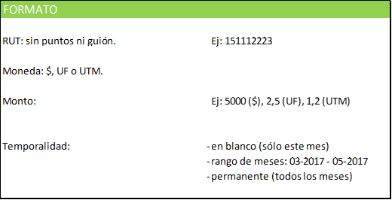
RUT | Moneda | Monto | Temporalidad

